表紙・改定履歴
Webダイレクト販売

画面設計書
Web申込み専用ページログイン画面
G0201

© 2020 Sasuke Financial Lab Inc.

変 更 記 録
版数 REV. | 作成更新日 | 変 更 内 容 | 担 当
01 | 2020-08-21 | 初版 | 小川
02 | 2020-09-04 | 名称変更 ・「申込マイページログイン画面」→「Web申込み専用ページログイン画面」 | 幡司
03 | 2020-09-15 | UI工程初版 | 木下
04 | 2020-09-23 | 画面概要、画面レイアウト、画面項目提議書、アクション項目提議書、メッセージ一覧を修正 | 木部
05 | 2020-09-24 | レビュー指摘反映 | 木部
06 | 2020-10-08 | レビュー指摘反映(個人情報入力画面からのログインの場合リダイレクトを追記) | 須永
07 | 2020-11-18 | 「アクション項目定義書」シートの「I/F等」列に外部APIの場合は"【外部：〇〇】"と先頭に追記 | 小川
08 | 2020-11-20 | 「画面項目定義書」シートの「パスワードを忘れた方はこちら」リンクを「G0107」から遷移してきたときは非表示とする 「アクション項目定義書」シートの各ログイン処理の見直し | 小川
09 | 2020-11-25 | セッション構造改善反映 | 小川
10 | 2020-11-27 | ・「画面項目定義書」シートにテキストボックスのtypeを追記 ・「画面項目定義書」シートにテキストボックスのプレースホルダーを追記 | 小川
11 | 2020-12-09 | ・画面デザイン変更に伴い、画像レイアウトのキャプチャを更新 | 小川

画面レイアウト
画面レイアウト | システム | 画面名 | 画面ID
 | Webダイレクト販売 | Web申込み専用ページログイン画面 | G0201

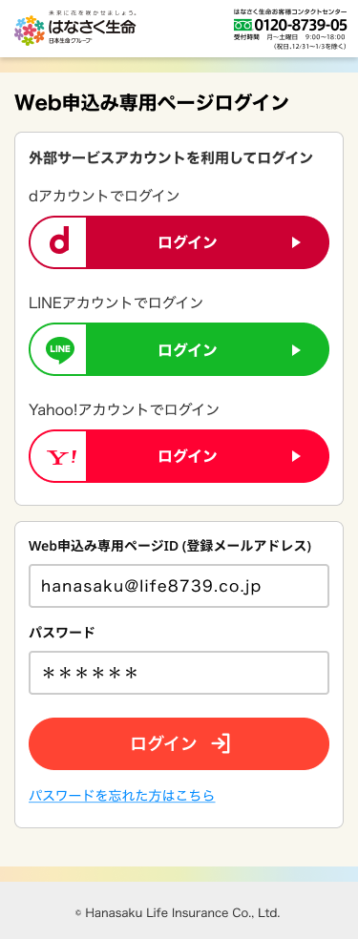

A
1

【ポイント】
・アカウントロック
試行回数：5回
・アカウントロック仕様
5回目：サーバサイドでアカウントロック
フロントは通常通り表示
6回目：サーバサイドでアカウントロックチェック
汎用エラー画面に遷移
アカウントがロックされました。
パスワードを忘れた場合はパスワード再発行をしてください

1
B

2

1
C

2

